２誓約書
第２号様式（第６条関係）

誓 約 書

私は、京都府が実施する競争入札参加資格審査申請に当たり、物品又は役務の調達
に係る競争入札の参加資格の審査等に関する要綱（昭和58年京都府告示第375号）
第３条各号に定める参加資格を有しない者に該当しないことを誓約いたします。
また、同条各号に定める参加資格を有しない者に該当することとなった場合には速
やかにお届けするとともに、競争入札参加資格を取り消されても何ら異存ないことを
誓約いたします。

 |  | 令和 年 月 日
京都府知事 様

 | 所在地又は住所

 | フリガナ
 | 商号又は名称 |  | 印

 | フリガナ
 | 代表者の職･氏名 |  | ㊞

※法人の場合は、代表者印は法人の実印を押印のこと。
※「物品又は役務の調達に係る競争入札の参加資格の審査等に関する要綱」第３条
各号に定める参加資格を有しない者については、裏面をご確認ください。

物品又は役務の調達に係る競争入札の参加資格の審査等に関する要綱 （昭和58年京都府告示第375号）
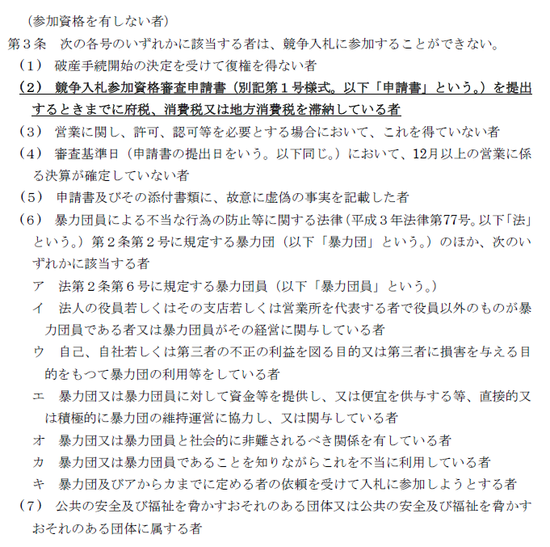

３役員等調書
送信先：nyusatu@pref.kyoto.lg.jp
第３号様式（第６条関係）
役 員 等 調 書

私は、京都府が実施する競争入札参加資格審査申請に当たり、物品又は役務の調達に係る競争入札
の参加資格の審査等に関する要綱（昭和58年京都府告示第375号）に基づく資格確認のため、本調書
に記載した事項を京都府警察本部長に照会することについて同意します。

 |  |  | 令和 |  | 年 |  | 月 | 日

 | 住所又は所在地

（書面提出時留意事項）
・「府税納税確認同意書」は押印不要
・「役員等調書」は法人の場合は法人の実印、個人の場合は代表者の名字が確認できる印鑑の押印が必要
 | フ リ ガ ナ
 | 商号又は名称 |  |  |  |  |  |  | 印

 | フ リ ガ ナ
 | 代表者の職･氏名 |  |  |  |  |  |  | ㊞
 |  |  | ※法人の場合は、代表者印は法人の実印を押印のこと
ｶﾅ氏名 | 漢字氏名 | 役職名 | 生 年 月 日 |  |  |  | 性別 | ※
 |  |  | 元号 | 年 | 月 | 日
半角 | 全角 | 全角 | 半角 | 半角 | 半角 | 半角 | 半角

注１ この調書は、物品又は役務の調達に係る競争入札の参加資格を確認するため、京都府警察本部長に対し、
申請者が京都府暴力団排除条例（平成22年京都府条例第23号）第２条第４号に掲げる暴力団員等に該当す
るかどうかについて照会するときに使用するものです。
２ 申請者本人及び注の３の使用人に該当する者（申請者が法人の場合にあっては、その代表者、役員及び注の
３の使用人に該当する者）について記載してください。（例:代表者、取締役、監査役、評議員、受任者(代理人)等(全て現任者)）
３ 使用人とは、支配人、本店長、支店長、営業所長、事務所長その他いかなる名称を有する者であるかを問わ
ず、営業所、事務所その他の組織の業務を統括する者及び営業所等において、部長、次長、課長、支店次長、
副支店長、副所長その他いかなる名称を有する者であるかを問わず、それらと同等以上の職にある者であって、
事業の利益に重大な影響を及ぼす業務について、一切の裁判外の行為をなす権限を有し、又は当該営業所等の
業務を統括する者の権限を代行し得る地位にあるものをいいます。
４ ※印の欄は、記載しないでください。
５ この調書を提出するときは、併せて、この調書に記載すべき事項を記録した電磁的記録を別に定める方法に
より作成の上、提出してください。
６ 提出された役員調書及び電磁的記録の個人情報は警察本部長に対して照会する目的以外には使用しません。

4府税納税確認同意書
第４号様式（第６条関係）

府税納税確認同意書
同意書欄
 | 京都府総務部入札課が私（当社）の府税滞納の有無を確認することについて同意します。

 |  |  |  |  | 令和 |  | 年 | 月 | 日

 | 法人・個人の別

 | 住所 | （法人：登記上の本店所在地（支店所在地不可）、 個人：住民票上の住所（事務所住所不可））
 | 郵便番号
 | 都道府県_選択 | 市区町村_選択
 | （フリガナ）
（書面提出時留意事項）
・「府税納税確認同意書」は押印不要
・「役員等調書」は法人の場合は法人の実印、個人の場合は代表者の名字が確認できる印鑑の押印が必要
 | 商号又は名称
 | （フリガナ）
 | 氏名 （法人の場合は、代表者の職名及び氏名）
 | 担当者名 |  |  |  | 連絡先
回答欄
 |  |  |  |  | 令和 |  | 年 | 月 | 日
 | 入札課長 |  | 様
 |  |  |  |  |  | 部 課長
 |  |  |  |  |  | 担当 |  | 電話番号

 | 同意書記載者について、府税滞納の有無を回答します。

 | 滞 納 |  | 有 | ・ | 無

注 | 1 | 太枠内（同意書欄）のみ記入してください。
 | 2 | この様式は、京都府総務部入札課宛て提出してください。

（入札課使用欄） |  | 府内/府外
 |  | 府内本店 ・ 府内受任者 ・ 府内に支店等あり（委任なし） ・ 府外業者
 |  | 電子/書面 |  | 受付番号
 |  | 電子 ・ 書面

